Cover
IPM |  |  |  | Module/Sub System |  |  |  |  |  |  | Approved Date
 |  |  |  | Position Management

1. Module/Sub System overview
 |  | Qui trình tuyển dụng
 |  | Dự án này nhằm đáp ứng mục đích phát triển hệ thống quản lý qui trình phỏng vấn, nhằm giảm
 |  | chi phí cho việc phỏng vấn. Lưu trữ đầy đủ thông tin phỏng vấn làm cơ sở dữ liệu để phân tích
 |  | và đánh giá kết quả và quá trình phỏng vấn.

2. Definitions, Acronyms, and Abbreviations

 |  | No | Abbreviation |  |  | Description
 |  | 1 | AS |  |  | Admin System

3. Activity diagram

4. UC diagram

 | No | UseCase ID |  |  | Use Case Name |  | Description
 | 1 | UC_PRJ_001 |  |  | Add Position |  | This function manage about add position information
 | 2 | UC_PRJ_002 |  |  | Update Position |  | This function manage about update positon information
 | 3 | UC_PRJ_003 |  |  | Delete Position |  | This function manage about delete position information
 | 4 | UC_PRJ_004 |  |  | Add Skill |  | This function manage about delete skill information
 | 5 | UC_PRJ_005 |  |  | Update Skiil |  | This function manage about add skill information
 | 6 | UC_PRJ_006 |  |  | Delete Skill |  | This function manage about update skill information

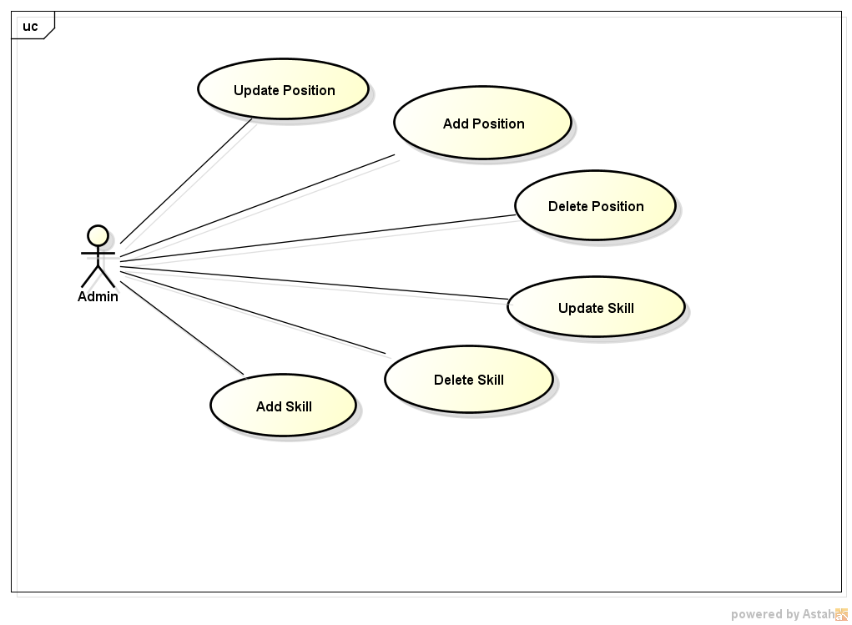
 |  |  |  |  |  |  |  | nSecurity matrix

 |  |  |  |  |  |  |  |  | UC | AS
 |  |  |  |  |  |  |  |  | Add Position | x
 |  |  |  |  |  |  |  |  | Update Position | x
 |  |  |  |  |  |  |  |  | Delete Position | x
 |  |  |  |  |  |  |  |  | Add Skill | x
 |  |  |  |  |  |  |  |  | Update Skiil | x
 |  |  |  |  |  |  |  |  | Delete Skill | x

Add Positon
IPM |  |  |  |  | Process | Use Case ID | Use case name | Created PIC | Created Date | Approved Date
 |  |  |  |  | Use case design | UC_PRJ_001 | Add position |  | 26-Apr-2017

1. Pre-Condition

 | Actor:Admin
 | Điều kiện: User login vào hệ thống

2. Trigger

 | 2.1 |  | Người dùng click vào "Manage position" button ở màn hình chính, sẽ xuất hiện màn hình "Manage Position Information".

3. Basic flow

 |  | 3.1 |  | Nhập các thông tin cần thiết khi tạo một position mới:
 |  |  |  | - Nhập mã của postion.
 |  |  |  | - Nhập tên position
 |  | 3.2 |  | Click vào button "ADD" để lưu thông tin lại trên cơ sở dữ liệu.

4. Alternative flow

 |  | 4.2 |  | Nếu người dùng nhập thông tin sai, hoặc hệ thống báo lỗi, khi bấm button "ADD" thì người dùng tiến hành nhập lại các thông tin

5. Business rule

Appendix

MANAGE POSITION INFORMATION
ThiNL
Logout

 |  |  |  | CODE

 |  |  |  | NAME

ADD

 |  |  |  | # | CODE | NAME

EDIT
DELETE
EDIT
DELETE
EDIT
DELETE
 |  |  |  | 1 | PA001 | PA
 |  |  |  | 2 | FR003 | FRESHER
 |  |  |  | 3 | PM001 | PM

Update position
IPM |  |  |  |  | Process | Use Case ID |  | Use case name |  | Created PIC | Created Date | Approved Date
 |  |  |  |  | Use case design | UC_PRJ_002 |  | Update position |  |  | 26-Apr-2017

1. Pre-Condition

 | Actor:Admin
 | Điều kiện: User login vào hệ thống

2. Trigger

 | 2.1 |  | Người dùng click vào "Manage position" button ở màn hình chính, sẽ xuất hiện màn hình "Manage Position Information".

 | 2.2 |  | Người dùng click vào "Edit" button để update thông tin quản lí vị trí.

3. Basic flow

 |  | 3.1 |  | Click edit, hộp thoại "Edit Position" sẽ hiện ra.

 |  | 3.2 |  | Nhập các thông tin cần thiết khi thay cần đổi một position:
 |  |  |  | - Update mã của postion.
 |  |  |  | - Update tên position
 |  | 3.3 |  | Click vào button "Update" để lưu thông tin lại trên cơ sở dữ liệu, hoặc clode để thoat.

4. Alternative flow

 |  | 4.2 |  | Nếu người dùng nhập thông tin sai, hoặc hệ thống báo lỗi, khi bấm button "Save" thì người dùng tiến hành nhập lại các thông tin

5. Business rule
Appendix

MANAGE POSITION INFORMATION
ThiNL
Logout

 |  |  |  |  | EDIT POSITION

 |  |  |  |  | CODE | TES001

 |  |  |  |  | NAME | TESTER

 |  |  |  |  |  |  | UPDATE |  | CLOSE

Delete position
IPM |  |  |  |  | Process | Use Case ID |  | Use case name | Created PIC | Created Date | Approved Date
 |  |  |  |  | Use case design | UC_PRJ_003 |  | Delete position |  | 26-Apr-2017

1. Pre-Condition

 | Actor:Admin
 | Điều kiện: User login vào hệ thống

2. Trigger

 | 2.1 |  | Người dùng click vào "Manage position" button ở màn hình chính, sẽ xuất hiện màn hình "Manage Position Information".

3. Basic flow

 |  | 3.1 |  | Chọn nội dung người dùng muốn xóa.
 |  | 3.2 |  | Click "Delete" button để tiến hành xóa.
 |  | 3.3 |  | Xuất hiện hộp thoại xác nhận, người dùng muốn xóa click "delete", hoặc "Cancel" để hủy.

4. Alternative flow

 |  |  |  | Người dùng cũng có thể xóa một nội dung nào đó trong màn hình update.

5. Business rule

Appendix

MANAGE POSITION INFORMATION
ThiNL
Logout

 |  |  |  |  |  | DELETE POSITION

 |  |  |  |  | Are you sure you want to delete?

 |  |  |  |  |  | DELETE | CANCEL

Add skill
IPM |  |  |  |  | Process | Use Case ID | Use case name | Created PIC | Created Date | Approved Date
 |  |  |  |  | Use case design | UC_PRJ_004 | Add skill |  | 26-Apr-2017

1. Pre-Condition

 | Actor:Admin
 | Điều kiện: User login vào hệ thống

2. Trigger

 | 2.1 |  | Người dùng click vào "Manage Skill" ở màn hình chính, sẽ xuất hiện màn hình "Manage Skill Information".

3. Basic flow

 |  | 3.1 |  | Nhập các thông tin cần thiết khi tạo một skill mới:
 |  |  |  | - Nhập tên của skill.

 |  | 3.2 |  | Click vào button "ADD" để lưu thông tin lại trên cơ sở dữ liệu.

4. Alternative flow

 |  | 4.2 |  | Nếu người dùng nhập thông tin sai, hoặc hệ thống báo lỗi, khi bấm button "ADD" thì người dùng tiến hành nhập lại các thông tin

5. Business rule

Appendix

MANAGE SKILL INFORMATION
ThiNL
Logout

 |  |  |  | NAME

ADD

 |  |  |  | # | NAME

EDIT
DELETE
EDIT
DELETE
EDIT
DELETE
 |  |  |  | 1 | JAVA
 |  |  |  | 2 | .NET
 |  |  |  | 3 | EMBEDDED

Update skill
IPM |  |  |  |  | Process | Use Case ID |  | Use case name |  | Created PIC | Created Date | Approved Date
 |  |  |  |  | Use case design | UC_PRJ_005 |  | Update skill |  |  | 26-Apr-2017

1. Pre-Condition

 | Actor:Admin
 | Điều kiện: User login vào hệ thống

2. Trigger

 | 2.1 |  | Người dùng click vào "Manage Skill" ở màn hình chính, sẽ xuất hiện màn hình "Manage Skill Information".

3. Basic flow

 |  | 3.1 |  | Click "Edit" button hộp thoại edit sẽ hiện ra.
 |  | 3.2 |  | Nhập các thông tin cần thiết update một skill:
 |  |  |  | - Nhập tên của skill.
 |  | 3.3 |  | Click vào button "ADD" để lưu thông tin lại trên cơ sở dữ liệu.

4. Alternative flow

 |  | 4.2 |  | Nếu người dùng nhập thông tin sai, hoặc hệ thống báo lỗi, khi bấm button "ADD" thì người dùng tiến hành nhập lại các thông tin

5. Business rule
Appendix

MANAGE POSITION INFORMATION
ThiNL
Logout

 |  |  |  | UPDATE SKILL

 |  |  |  | NAME

 |  |  |  |  |  |  | UPDATE |  | CLOSE

Delete skill
IPM |  |  |  |  | Process | Use Case ID |  | Use case name | Created PIC | Created Date | Approved Date
 |  |  |  |  | Use case design | UC_PRJ_006 |  | Delete skill |  | 26-Apr-2017

1. Pre-Condition

 | Actor:Admin
 | Điều kiện: User login vào hệ thống

2. Trigger

 | 2.1 |  | Người dùng click vào "Manage Skill" ở màn hình chính, sẽ xuất hiện màn hình "Manage Skill Information".

3. Basic flow

 |  | 3.1 |  | Click vào skill người dùng muốn xóa.
 |  | 3.2 |  | Click "Delete" nếu người dùng muốn delete, hoặc "Cancel" nếu người dùng muốn hủy.

4. Alternative flow

5. Business rule

Appendix

MANAGE SKILL INFORMATION
ThiNL
Logout

 |  |  |  |  | Are you sure delete?

 |  |  |  |  |  | DELETE | CANCEL

